상품제안서
레빗 엣지스윙형 USB메모리 (4~128GB) | 상품코드: F12705

 |  |  |  |  |  |  | 02-412-0044 | www.easy1.co.kr
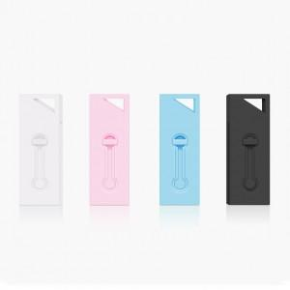

【상세/제작정보】 | ※ 제품특성상 단가 변동이 매우 유동적인 상품으로 주문전 꼭 확인 요청드립니다.

【인쇄/포장옵션】 | 레이저 / 포장지포장

【공급단가】 | 수량 | 100~ | 300~ | 500~ | 1,000~ | 2,000~
*VAT별도 | 16G | 7,800원 | 7,670원 | 7,470원 | 7,340원 | 7,150원
 | 32G | 10,200원 | 10,030원 | 9,770원 | 9,600원 | 9,350원
 | 64G | 12,600원 | 12,390원 | 12,070원 | 11,860원 | 11,550원
 | 128G | 1,920원 | 1,880원 | 1,840원 | 1,800원 | 1,760원

【상품 URL】 | http://www.easy1.co.kr/src/goods_detail.php?gdno=12705

